Кроссворд
 |  |  |  |  | Решите кроссворд
Наведите указатель мыши к ячейке, содержащую красную метку, то есть примечание; внимательно прочтите вопрос и внесите ответ в ячейки строчными буквами. Если ответ верный, то при внесении его в ячейки, они будут менять цвет. Желаю успеха!

 |  |  |  |  |  | 1
 |  |  |  |  | 2
3
 |  |  |  |  |  | 4
 |  |  |  | 5
 |  |  |  |  |  | 6
 |  |  |  |  |  | 7
 |  |  |  |  |  |  |  | 8
 |  |  |  |  |  | 9
 |  |  |  |  |  | 10
 |  |  |  |  |  | 11
 |  |  |  |  |  | 12
 |  |  |  |  |  |  |  | 13
 | 14

 |  |  |  |  |  | 1 | о | п | т | и | к | а
 |  |  |  |  | 2 | п | о | л | у | т | е | н | ь
3 | д | и | ф | ф | у | з | н | о | е
 |  |  |  |  |  | 4 | и | с | т | о | ч | н | и | к | и
 |  |  |  | 5 | з | е | р | к | а | л | ь | н | о | е
 |  |  |  |  |  | 6 | т | о | ч | е | ч | н | ы | й
 |  |  |  |  |  | 7 | т | е | н | ь
 |  |  |  |  |  |  |  | 8 | з | а | т | м | е | н | и | е
 |  |  |  |  |  | 9 | с | в | е | т
 |  |  |  |  |  | 10 | о | т | р | а | ж | е | н | и | е
 |  |  |  |  |  | 11 | е | в | к | л | и | д
 |  |  |  |  |  | 12 | г | л | а | з
 |  |  |  |  |  |  |  | 13 | л | у | ч
 | 14 | о | б | р | а | т | и | м | о | с | т | ь

Ребусы
Решите ребусы
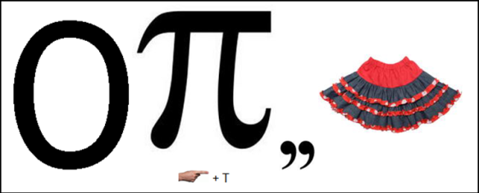
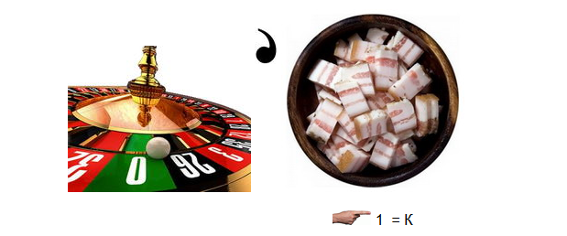
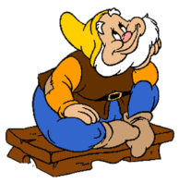

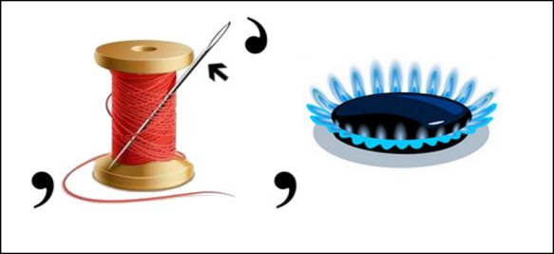
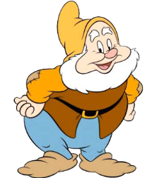

Загадки
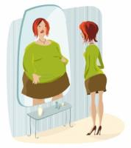
Разгадайте загадки

